Grafiken
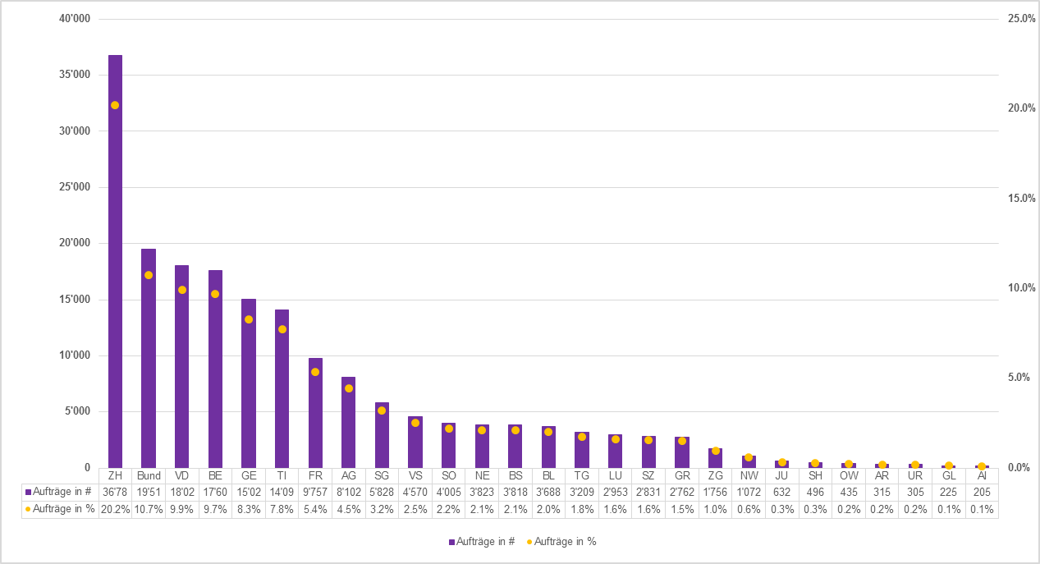
Übersicht Anzahl Überwachungsaufträge und Auskünfte Post- und Fernmeldeverkehr 2015

Überwachungsaufträge und technische Auskünfte pro Kanton/ Bund (ohne einfache Auskünfte)
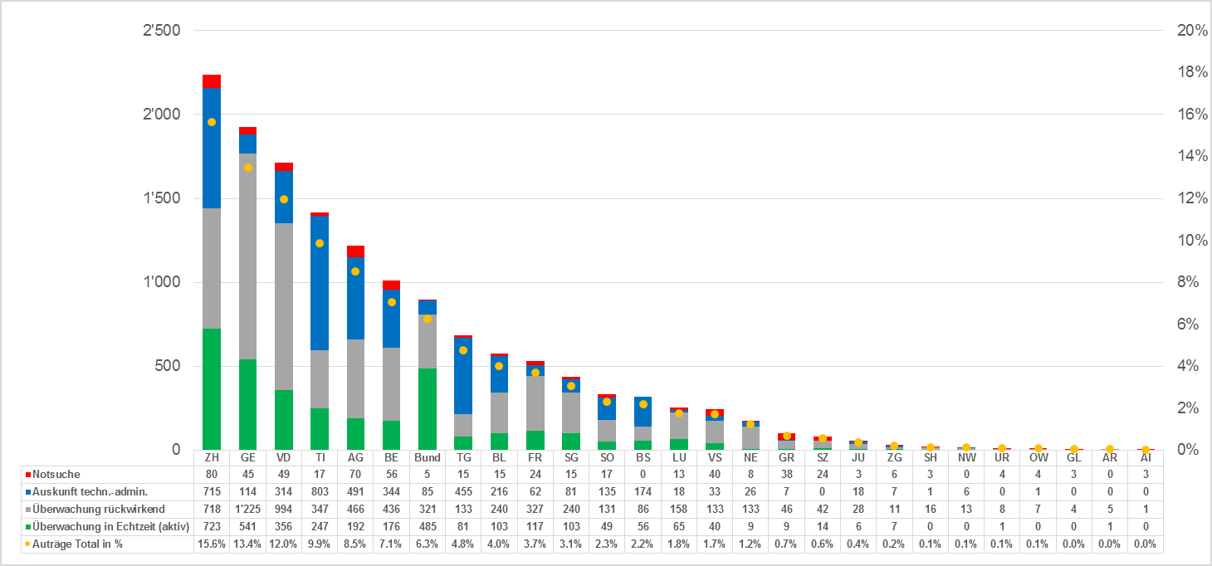

Überwachungsaufträge und technische Auskünfte pro FDA*/ PDA (ohne einfache Auskünfte)
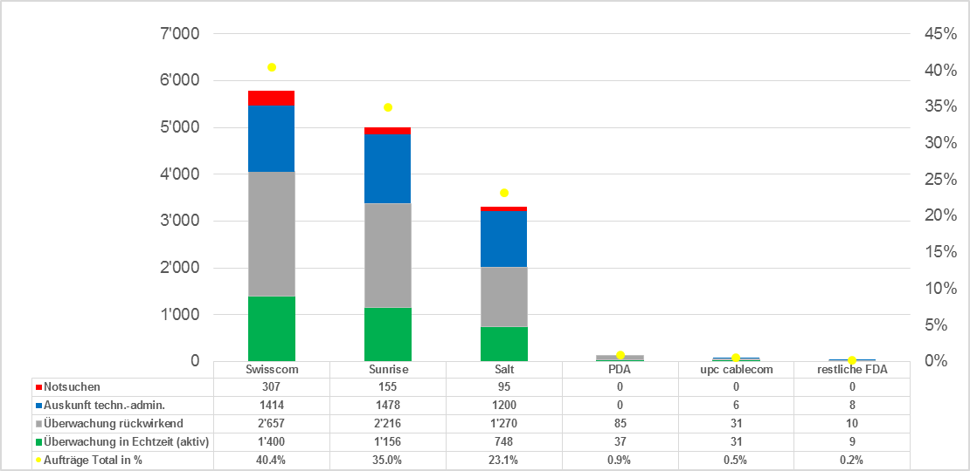

*Hinweis: Aufträge für FDA, welche das Netz einer anderen FDA benutzen, werden zur Netzbetreiberin-FDA dazu gezählt.

Einfache Auskünfte pro Kanton/ Bund

